0.表紙
Confidential
産振センター支援事業

デジタル化計画書 （ビジネスモデル変革型）

 | 2023年度版

 |  | 2023年 月 日
 |  | （会社名）
 |  | （プロジェクト責任者）

1.会社概要
Confidential
１．会社概要
事業所名 | 創業年 | xxxx（昭和yy）年 月 日
所在地 | 資本金 | 〇〇千円
業種 (中分類) | 売上高 （直近3カ年） | ○○千円（R2年３月末期実績） ○○千円（R3年３月末期実績） ○○千円（R4年３月末期実績）
本デジタル化計画書で計画したシステム関連の投資額を記載してください。
事業計画に記載の投資額と合致することが望ましい
事業内容 | 従業員数 (常時使用者※)
代表者 | 本事業での 投資想定額 | ○○千円（Ｒ4年度） ○○千円（Ｒ5年度） ○○千円（Ｒ6年度）
既に導入済みのシステムについて記入してください。
担当者 | 既存取引 ベンダー | ＡＡ社（H10年 会計システム導入） ＢＢ社（H12年 給与システム）
連絡先
※常時雇用者･･･労働基準法第20条の規定に基づく「予め解雇の予告を必要とする者」の意。役員及び個人事業主を除く。

2.デジタル化計画について
Confidential
・デジタル化計画が事業計画にどのように位置づけられているかについて記載してください。
２．デジタル化計画について
 | ２．１ 事業計画への位置づけ

・事業計画で作成した計数目標を記載してください。（売上、営業利益（額、率）、付加価値（額、率）など）
・デジタル化計画の実行により、事業計画の目標に対して、どのような数字で貢献できるかを記載してください。
 | ２．２ 事業計画への寄与

 |  | 事業計画に掲げる目標 | デジタル化計画の実行による寄与
 | 売上高 | ○○千円（○○年達成） | ○○千円の増（○○年達成）
 | 営業利益 | ○○千円（○○年達成） | ○○千円/年の削減
 | 付加価値額 | ○○千円（○○年達成） | －

3．１ビジネスモデルの全体像（概念図）
Confidential
・新旧の対称図を記載してください。（もしくは色分けや囲み等で新旧がわかるようにしてください。）
・どの部分が新しい商品／製品／サービスに該当するかがわかるように記載してください。
・関係者（いわゆるステークホルダー）ごとのメリットがわかるように記載してください。
３．デジタル化計画における新たなビジネスモデルについて
 | ３．１ ビジネスモデルの全体像（概念図）
 | ※現行のビジネスモデルとの違いを明らかにしてください。（新旧の比較図、新規部分を枠で囲むなど）

3．２テーマ、背景・目的、市場概要等
Confidential
・新たなビジネスモデルのテーマを端的に記載してください。
３．２ テーマ、背景・目的、市場概要等

①新たなビジネスモデルのテーマ

・新たなビジネスモデルの構築に至った背景とその目的について記載してください。
②背景・目的

③市場環境・規模等

④競合状況

3．３販売戦略①
Confidential
３．３ 販売戦略①

⑤コンセプト（キャッチフレーズ／三大セールスポイント）
キャッチフレーズ：
三大セールスポイント
１）
２）
３）
⑥ターゲット（顧客設定）

⑦売上想定（販売価格／卸価格／目標原価率／販売台数）
希望小売価格 | 平均卸価格 | 目標原価率 | 年間販売数 | チャネル売上 | 年間売上 | 年間原価 | 年間営業利益
 |  |  |  | 0 | 0 | 0 | 0
⑧SWOT分析
S:強み |  |  |  | W:弱み
1） |  |  |  | 1）
2） |  |  |  | 2）
3） |  |  |  | 3）
C:機会 |  |  |  | T:脅威
1） |  |  |  | 1）
2） |  |  |  | 2）
3） |  |  |  | 3）

3．４販売戦略②
Confidential
３．４ 販売戦略②

⑨国内戦略（営業体制、販売チャネル（ネット販売、卸販売）

⑩海外戦略（対象国など）

⑪広告戦略等（展示会、ＨＰ、雑誌掲載など）

3．５売上計画
Confidential
３．５ 売上計画

⑫売上計画（簡易版：開発費／減価償却除く） |  |  |  |  |  |  |  |  |  |  |  | （単位 千円）
 |  | P/L | １年目 （X年X月期） |  | ２年目 （X年X月期） |  | ３年目 （XX年X月期） |  | ４年目 （XX年X月期） |  | ５年目 （XX年X月期）
 |  |  |  | 対売上高比率 |  | 対売上高比率 |  | 対売上高比率 |  | 対売上高比率 |  | 対売上高比率
 | ① | 売上高 | ¥0 | #DIV/0! | ¥0 | #DIV/0! | ¥0 | #DIV/0! | ¥0 | #DIV/0! | ¥0 | #DIV/0!
 |  | 平均卸価格 | ¥0 |  | ¥0 |  | ¥0 |  | ¥0 |  | ¥0
・新たなビジネスモデルにおける売上高や原価、販管費等について記載してください。
 |  | 販売台数 | 0 |  | 0 |  | 0 |  | 0 |  | 0
 | ② | 製造原価 | ¥0 | #DIV/0! | ¥0 | #DIV/0! | ¥0 | #DIV/0! | ¥0 | #DIV/0! | ¥0 | #DIV/0!
 |  | 単品原価 | ¥0 |  | ¥0 |  | ¥0 |  | ¥0 |  | ¥0
 | ③ | 売上総利益 | ¥0 | #DIV/0! | ¥0 | #DIV/0! | ¥0 | #DIV/0! | ¥0 | #DIV/0! | ¥0 | #DIV/0!
 | ④ | 販管費 (開発費/減価償却除く） | ¥0 | 0.0% | ¥0 | 0.0% | ¥0 | 0.0% | ¥0 | 0.0% | ¥0 | 0.0%
 | ⑤ | 営業利益 | ¥0 | #DIV/0! | ¥0 | #DIV/0! | ¥0 | #DIV/0! | ¥0 | #DIV/0! | ¥0 | #DIV/0!

3．６要求仕様、開発体制等
Confidential
３．６ 要求仕様、開発体制等

⑬要求仕様
 | 要求仕様項目 | 比較商品：現行製品／他社製品 | 目標値
1
2
3
・新たなビジネスモデルの開発に係る体制のみについて記載してください。
全体の実施体制は別シートに記載してください。
4

⑭開発体制（自社開発／外注 など）

⑮知財創成・調査（特許申請／関連特許調査／適合企画）

３．７システム概念図
Confidential
３．７ システム概念図

※現行のシステムとの違いを明らかにしてください。（新旧の比較図、新規部分を枠で囲むなど）
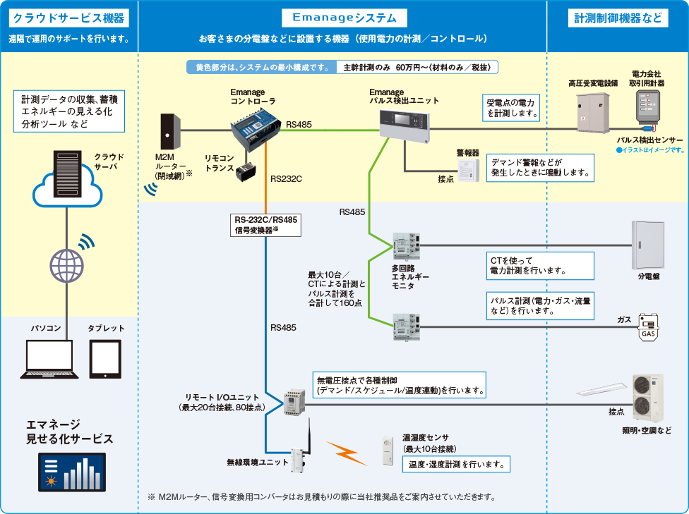
・新旧の対称図を記載してください。（もしくは色分けや囲み等で新旧がわかるようにしてください。）
・どの部分が新たに導入しようとするデジタル技術に該当するかがわかるように記載してください。

出展：Panasonicエマネージ：システム構成図
 | https://www2.panasonic.biz/jp/densetsu/bs/emanage/system/

３．８必要機器・システム一覧
Confidential
３．８ 必要機器・システム一覧

導入システム | 数量 | 金額（円） | 性能・要件・機能

４.効果とコスト
Confidential
４．効果とコスト

 | 新たなビジネスモデルのテーマ | 自社への効果/利害関係者への 提供価値 | 波及効果/将来的展望 | 想定コスト | 想定スケジュール
記入例 | ＩＯＴ利用による保守サービスの新たなビジネスモデル構築 | ■自社への効果 ・保守サービスの有償化 10万×12か月×30社＝3,600万 ・緊急対応用在庫の削減 在庫金額：1,000万削減 ・保守業務の平準化 ■ステークホルダーへの提供価値 ・稼働データの入手 ・停止時間の短縮 ・計画停止の実現 ・納期遅延・欠品の減少 | ■波及効果 ・仕入れ先への計画発注 ・Ｉｏｔ機器の新たな取引 ■将来的展望 ・クラウドによる修理方法の動画提供で顧客内修理を実現 ・修理履歴データ蓄積による製品の品質向上へのフィードバック | 一時費用：5,000千円（システム導入、コンサル） 運用費用：200千円/月 | 令和6年1月-令和6年11月
 |  | ■自社への効果 | ■波及効果 | 全体１億 デジタル２千万 人件費３千万 機器類５千万
・新たなビジネスモデルが内外にもたらず提供価値と波及効果等について記載してください。
・想定コストやスケジュールは計画全体のトータルで記載してください。
※補助金申請で仕様する場合は、（ ）書きで補助対象分の内訳を記載してください。
 |  | ■利害関係者への提供価値 | ■'将来的展望

５.実行スケジュール
Confidential
５．実行スケジュール
■新たなビジネスモデルの実現に向けたスケジュールを記載してください。（※補助事業に該当する部分は補助対象期間との整合性に注意してください。）
種別 | 件名 | 担当者 | 2023年度（R5） |  |  |  |  |  |  |  |  |  |  |  | 2024年度（R6） |  |  |  |  |  |  |  |  |  |  |  | 2025年度（R7）
実行策 | 自転車での配達 |  | 4月 | 5月 | 6月 | 7月 | 8月 | 9月 | 10月 | 11月 | 12月 | 1月 | 2月 | 3月 | 4月 | 5月 | 6月 | 7月 | 8月 | 9月 | 10月 | 11月 | 12月 | 1月 | 2月 | 3月 | 4月 | 5月 | 6月 | 7月 | 8月 | 9月 | 10月 | 11月 | 12月 | 1月 | 2月 | 3月
・タスクごとにスケジュールを記載してください。（色分け、矢印等）
・補助事業で使用する場合は、補助事業に該当する部分は補助対象期間との整合性にご注意ください。
タスク | 人員募集
タスク | システム構築
タスク | 新規販路の開拓
タスク
タスク
タスク
タスク
タスク
タスク

６.実施体制とＰＤＣＡ実施内容
Confidential
６．実施体制とＰＤＣＡ実施内容
 | ６．１ 実施体制

 | 責任者

 |  | プロジェクトリーダー | ○○業務担当 | 担当業務：○○
 |  | ○○ ○○ | ○○ ○○ | 担当業務：○○
 |  | 担当業務：○○ ○○
 |  | 担当業務：○○ ○○ | ○○業務担当 | 担当業務：○○
 |  |  | ○○ ○○ | 担当業務：○○

 |  | プロジェクトリーダー | ○○業務担当 | 担当業務：○○
 |  | ○○ ○○ | ○○ ○○ | 担当業務：○○
 |  | 担当業務：○○ ○○
 |  | 担当業務：○○ ○○ | ○○業務担当 | 担当業務：○○
 |  |  | ○○ ○○ | 担当業務：○○

 | ６．２ ＰＤＣＡ実施内容（実施方法、サイクル、メンバー、KPI など）

７.人材育成
Confidential
７．人材育成
 | ７．１ 目指すべき人材像
自社を起点にＩＴ企画－設計－開発（導入）を手掛けて、ＤＸを推進可能で情報感度の高い人材。
・導入まではＩＴベンダーを含む社内外のステークホルダーとの連携を図ることができるリテラシーやマネジメント
能力が特に重要
・運用段階からは、データマネジメントやデータサイエンスの能力が特に重要

 | ７．２ 開発能力の取組み（セミナー参加など）
まずはデジタルリテラシーを持つ人材の育成を図る
必達能力
プロジェクト
マネジメント
データ
マネジメント
事業関連データ
収集、整備、可視化
コントロール
デジタル
リテラシー

データ
サイエンス
事業関連データ
分析、価値発掘
セキュリティ
デジタルの
安心・安全利用

デジタル化活動
ベースライン

